trijst

Dots:
leņķis grādos starp trijstūra malām a un b: |  |  |  |  |  | 24
malu a un b garumi
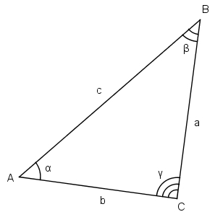
Aprēķināt:
visus iespējamos malas c garumus pēc kosinusu teorēmas

b a | 1 | 3 | 5 | 7 | 9 | 11 | 13 | 15 | 17 | 19
2 | 1.16009 | 1.42739 | 3.27553 | 5.23648 | 7.21889 | 9.20891 | 11.20248 | 13.19800 | 15.19470 | 17.19217
4 | 3.11314 | 1.75354 | 2.11144 | 3.72041 | 5.58791 | 7.52383 | 9.48637 | 11.46187 | 13.44462 | 15.43182
6 | 5.10269 | 3.48028 | 2.48742 | 2.87440 | 4.28218 | 6.03424 | 7.90487 | 9.82659 | 11.77441 | 13.73724
8 | 7.09812 | 5.39906 | 3.98953 | 3.26847 | 3.66735 | 4.92098 | 6.55611 | 8.35159 | 10.22329 | 12.13599
10 | 9.09555 | 7.36120 | 5.80047 | 4.59387 | 4.06962 | 4.47437 | 5.61054 | 7.13697 | 8.85407 | 10.67018
12 | 11.09391 | 9.33942 | 7.70549 | 6.28684 | 5.26063 | 4.88098 | 5.28903 | 6.33432 | 7.76360 | 9.40336
14 | 13.09277 | 11.32529 | 9.64902 | 8.12066 | 6.84007 | 5.96892 | 5.69820 | 6.10827 | 7.08183 | 8.42578
16 | 15.09194 | 13.31539 | 11.61175 | 10.01827 | 8.59645 | 7.44527 | 6.70560 | 6.51906 | 6.93046 | 7.84630
18 | 17.09129 | 15.30807 | 13.58535 | 11.94933 | 10.44085 | 9.12338 | 8.09078 | 7.46227 | 7.34236 | 7.75467
20 | 19.09079 | 17.30244 | 15.56570 | 13.89990 | 12.33384 | 10.91055 | 9.69311 | 8.76771 | 8.23341 | 8.16734

zaļais
Dots:
c | 10.00
Zināms, ka visi trijstūri zaļajā figūrā ir taisnleņķa vienādsānu trijstūri.

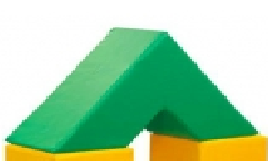
Aprēķināt
zaļās figūras tilpumu |  | 2000
zaļās figūras virsmas laukumu |  | 1,165.69

palīgdarbības:
mazā trijstūra katetes garums |  | 7.07
lielā trijstūra katetes garums |  | 21.21
mazā trijstūra laukums |  | 25.00
lielā trijstūra laukums |  | 225.00
mazās trijstūrveida figūras (cauruma) tilpums |  | 250
lielās trijstūrveida figūras tilpums |  | 2250
c
c
c
c

